VA_Login&LogoutUser
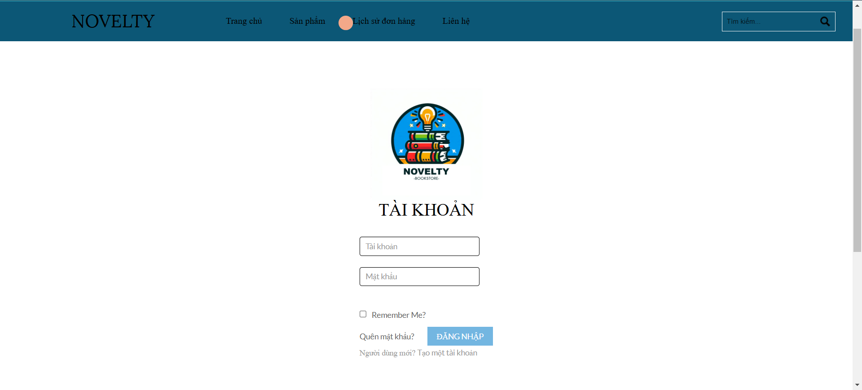

FunctionID | ID | Field | Acception Criteria | Test data
F. | 1 | Logo | Hiển thị logo | Được hiển thị ngoài trang đăng nhập
 | 2 | Label tài khoản | Hiển thị label tài khoản để điền trường tài khoản vào | thien
 | 3 | Label mật khẩu | Hiển thị label mật khẩu để điền trường thông tin mật khẩu | 123456
 | 4 | Button đăng nhập | Hiển thị button đăng nhập cho phép nhấn đăng nhập vào hệ thống | Đăng nhập vô hệ thống
 | 5 | Remember me | Hiển thị remember me
 | 6 | Tạo tài khoản | Cho phép chuyển sang trang tạo tài khoản | Chuyển sang trang đăng kí

VA_Product
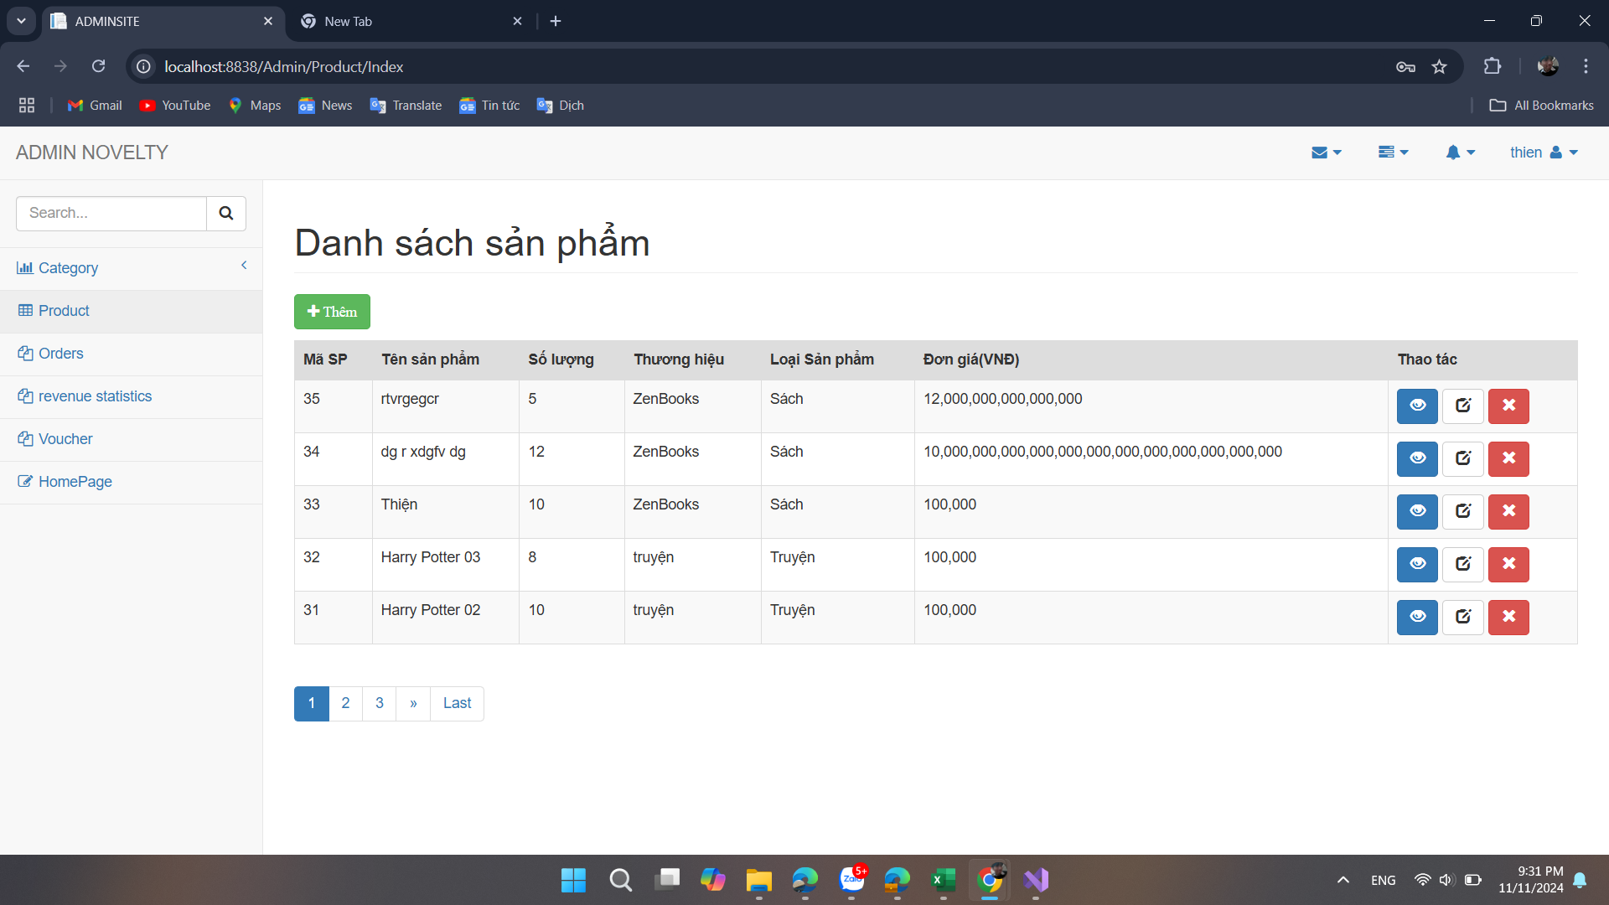

FunctionID | ID | Field | Acception Criteria | Test data
F. | 1 | Button thêm sản phẩm | Nút hiển thị và có thể bấm được | Được hiển thị trong danh sách sản phẩm
 | 2 | Table thông tin sản phẩm | Hiển thị danh sách sản phẩm với thông tin chính xác | Được hiển thị trong danh sách sản phẩm
 | 3 | Button "Xem" sản phẩm | Nút mở giao diện chi tiết sản phẩm | Được hiển thị trong danh sách sản phẩm
 | 4 | Button "Sửa" sản phẩm | Nút cho phép chỉnh sửa thông tin sản phẩm | Được hiển thị trong danh sách sản phẩm
 | 5 | Button "Xóa" sản phẩm | Nút xóa sản phẩm khỏi danh sách sau khi xác nhận | Được hiển thị trong danh sách sản phẩm
 | 6 | Thanh phân trang | Cho phép di chuyển giữa các trang trong danh sách sản phẩm | Được hiển thị trong danh sách sản phẩm

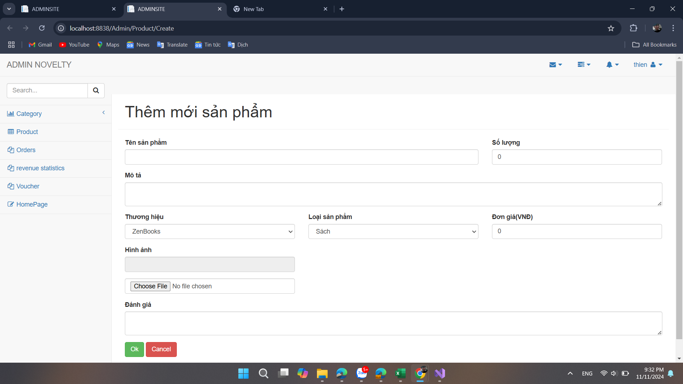

FunctionID | ID | Field | Acception Criteria | Test data
F. | 1 | Label tên sản phẩm | Hiển thị tên sản phẩm một cách rõ ràng | Tên sản phẩm mẫu
 | 2 | Label số lượng | Hiển thị số lượng sản phẩm hiện có | Số lượng: 10
 | 3 | Label mô tả | Hiển thị mô tả chi tiết của sản phẩm | Mô tả mẫu
 | 4 | select thương hiệu | Hiển thị danh sách các thương hiệu và cho phép chọn một thương hiệu | Thương hiệu mẫu
 | 5 | select loại sản phẩm | Hiển thị danh sách các loại sản phẩm và cho phép chọn một loại | Loại sản phẩm mẫu
 | 6 | Label đơn giá | Hiển thị đơn giá của sản phẩm | Đơn giá: 100,000 VNĐ
 | 7 | Label hình ảnh | Hiển thị hình ảnh đại diện của sản phẩm | Hình ảnh mẫu
 | 8 | Button chọn hình ảnh | Cho phép chọn và tải lên hình ảnh cho sản phẩm | Hình ảnh tải lên
 | 9 | Label đánh giá | Hiển thị đánh giá trung bình của sản phẩm | Sản phẩm tốt

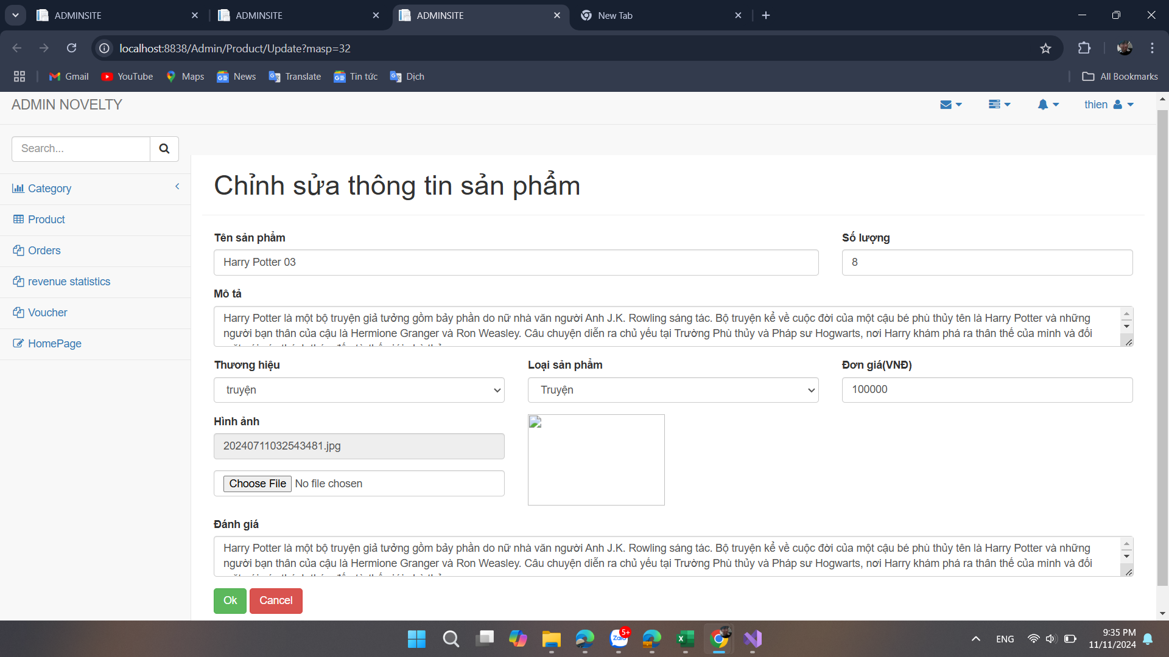

FunctionID | ID | Field | Acception Criteria | Test data
F. | 1 | Label tên sản phẩm | Hiển thị tên sản phẩm một cách rõ ràng | Harry Potter 03
 | 2 | Label số lượng | Hiển thị số lượng sản phẩm hiện có | Số lượng: 8
 | 3 | Label mô tả | Hiển thị mô tả chi tiết của sản phẩm | Mô tả mẫu
 | 4 | select thương hiệu | Hiển thị danh sách các thương hiệu và cho phép chọn một thương hiệu | Truyện
 | 5 | select loại sản phẩm | Hiển thị danh sách các loại sản phẩm và cho phép chọn một loại | Truyện
 | 6 | Label đơn giá | Hiển thị đơn giá của sản phẩm | Đơn giá: 100,000 VNĐ
 | 7 | Label hình ảnh | Hiển thị hình ảnh đại diện của sản phẩm | Hình ảnh mẫu
 | 8 | Button chọn hình ảnh | Cho phép chọn và tải lên hình ảnh cho sản phẩm | Hình ảnh tải lên
 | 9 | Label đánh giá | Hiển thị đánh giá trung bình của sản phẩm | Harry Potter là một bộ truyện

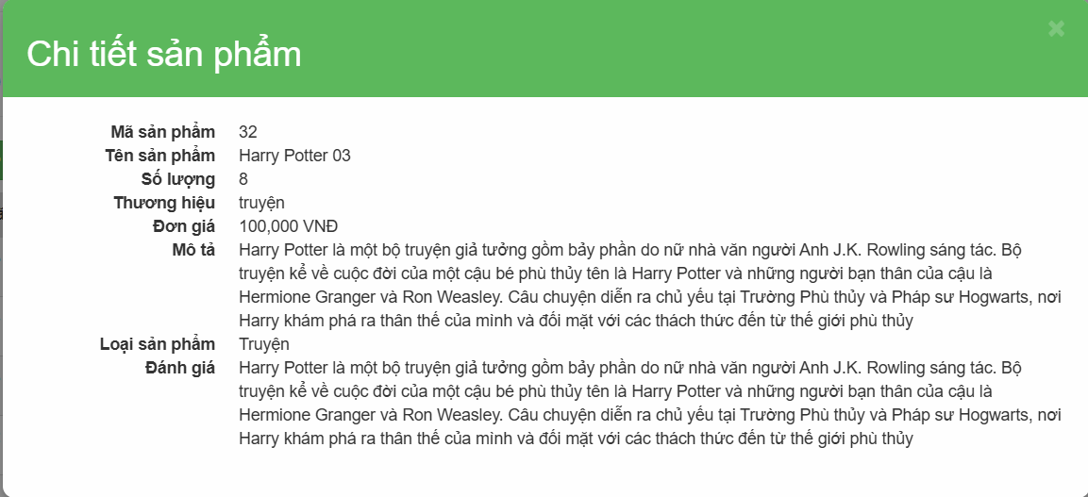
FunctionID | ID | Field | Acception Criteria | Test data
F. | 1 | Mã sản phẩm | Hiển thị mã sản phẩm của sản phẩm đó | 32
 | 2 | tên sản phẩm | Hiển thị tên sản phẩm một cách rõ ràng | Harry Potter 03
 | 3 | số lượng | Hiển thị số lượng sản phẩm hiện có | Số lượng: 8
 | 4 | mô tả | Hiển thị mô tả chi tiết của sản phẩm | Mô tả mẫu
 | 5 | thương hiệu | Hiển thị danh sách các thương hiệu và cho phép chọn một thương hiệu | Truyện
 | 6 | loại sản phẩm | Hiển thị danh sách các loại sản phẩm và cho phép chọn một loại | Truyện
 | 7 | đơn giá | Hiển thị đơn giá của sản phẩm | Đơn giá: 100,000 VNĐ
 | 8 | Label đánh giá | Hiển thị đánh giá trung bình của sản phẩm | Harry Potter là một bộ truyện

VA_Search
GUI Thống kê - Báo Cáo |  |  |  | Chụp hình GUI
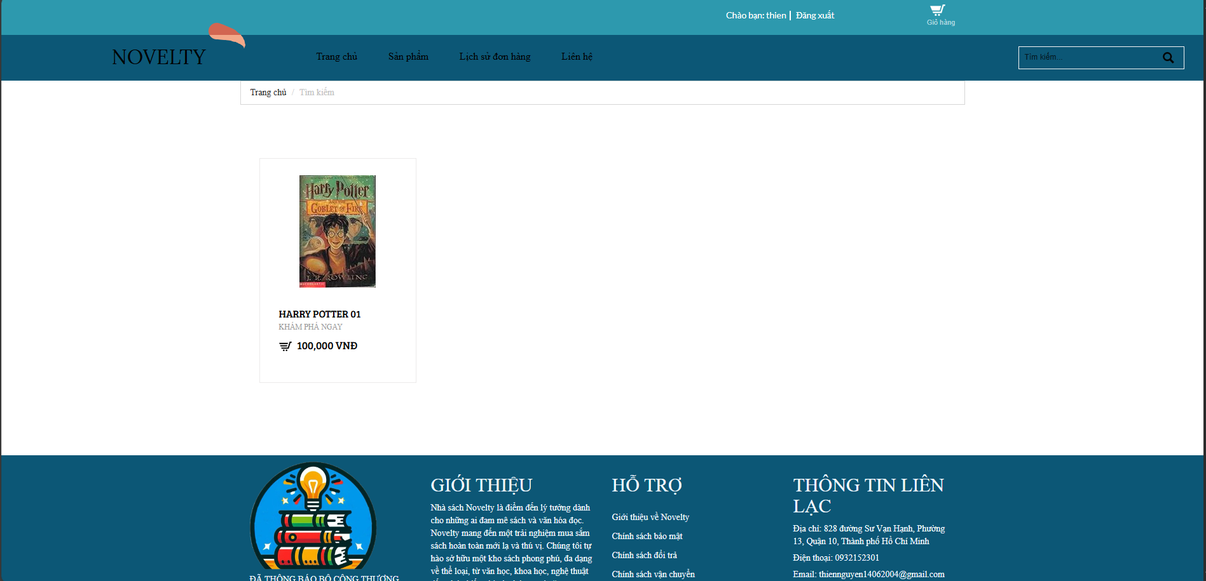
ID | Field | Acception Criteria | Test data
1 | Chữ cái | Tìm kiếm kết quả sản phẩm theo tên. Thông tin này phải có trong cơ sở dữ liệu | 1.Harry Potter 2. 01 3. +
2 | Số | Tìm kiếm kết quả sản phẩm theo số. Thông tin này phải có trong cơ sở dữ liệu
3 | Ký tự đặc biệt | Tìm kiếm kết quả sản phẩm theo ký tự đặc biệt. Thông tin này phải có trong cơ sở dữ liệu

VA_OrderManagment
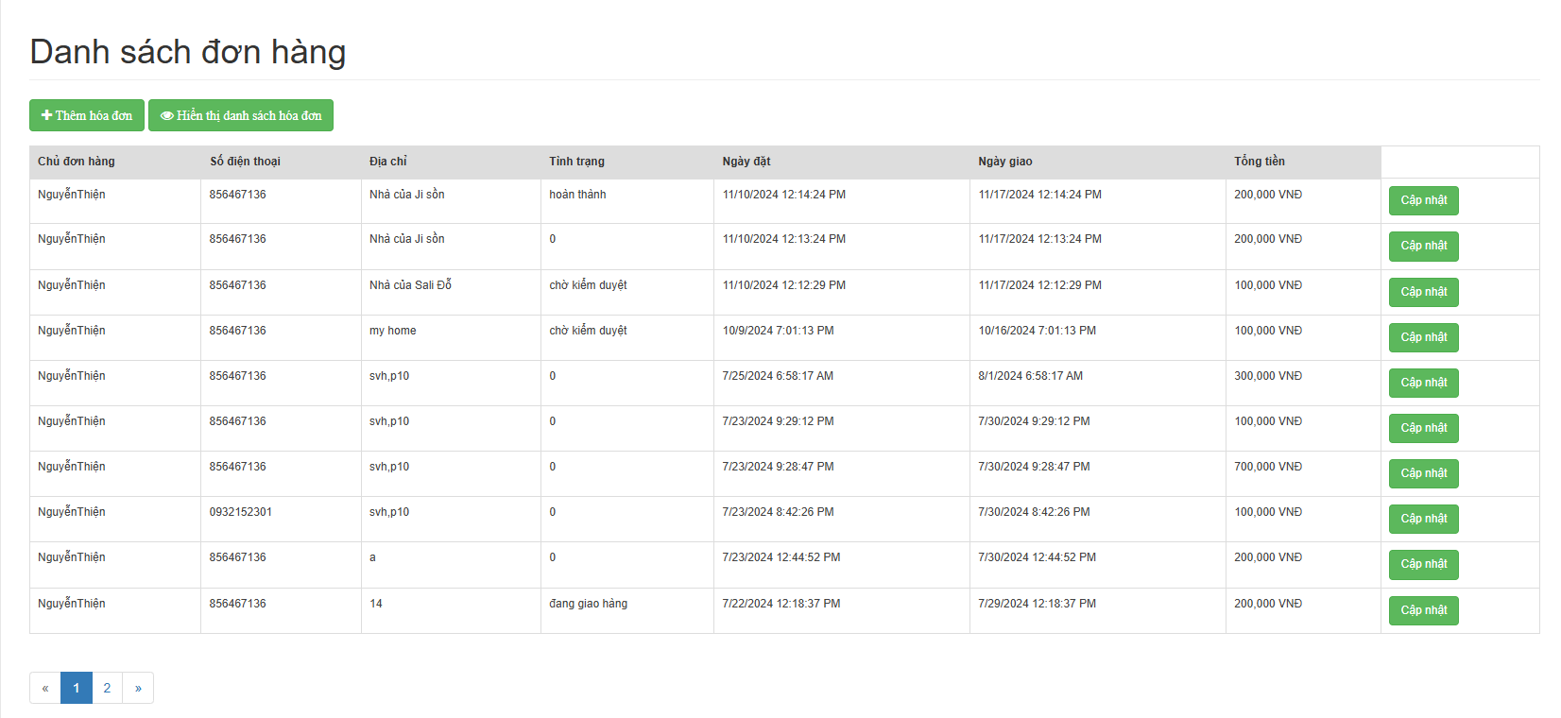

FunctionID | ID | Field | Acception Criteria | Test data
F.3 | 1 | Button thêm hóa đơn | Nút hiển thị và có thể bấm được | Được hiển thị trong danh sách đơn hàng
 | 2 | Table thông tin đơn hàng | Hiển thị danh sách đơn hàng với thông tin chính xác và phải có trong database | Được hiển thị trong danh sách đơn hàng
 | 3 | Button "Cập nhật" hóa đơn | Chi tiết hóa đơn được thể hiện đầy đủ

FunctionID | ID | Field | Acception Criteria | Test data
F.3 | 1 | Mã đơn hàng | Hiển thị mã đơn hàng | Được hiển thị trong danh sách đơn hàng
 | 2 | Table thông tin đơn hàng | Hiển thị danh sách đơn hàng với thông tin chính xác và phải có trong database | Được hiển thị trong danh sách đơn hàng
 | 3 | Hiển thị ngày đặt và ngày giao | Theo định dạng dd/mm/yyyy và phải được lưu trong database
 | 4 | Trạng thái đơn hàng | Trạng thái đơn hàng của user sẽ được cập nhật tự đông khi admin cập nhật

VA_Statistics
GUI Thống kê - Báo Cáo |  |  |  | Chụp hình GUI

ID | Field | Acception Criteria | Test data
1 | Từ ngày | Chọn 1 ngày cụ thể, không hơn ngày hiện tại, chọn ngày trong bảng không được lớn hơn "Từ ngày" | 1.1/11/2024 2.3/11/2024
2 | Đến ngày | Chọn 1 ngày cụ thể, không hơn ngày hiện tại, chọn ngày trong bảng không được bé hơn "Từ ngày"
3 | Nút "Tính toán" | Click vào để tính toán những ngày đã được chọn và sau đó hiển thị dữ liệu trong những ngày đó

VA_PlaceOrders
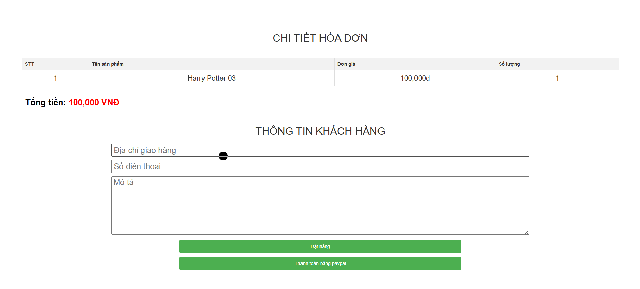

FunctionID | ID | Field | Acception Criteria | Test data
F.3 | 1 | Địa chỉ giao hàng | Thông tin phải được chọn chính xác | 97 đường số 2, xã Kinh Phong, Bình Thạnh
 | 2 | Số điện thoại | Số điện thoại phải đủ 10 số Không được có ký tự đặt biệt | 8777777778
 | 3 | Mô tả | Tùy chọn
 | 4 | Đặt hàng | Khi thanh toán thành công, sẽ hiển thị thông báo đã thông toán thành cộng
 | 5 | Thanh toán bằng Paypal | Chuyển sang giao diện thanh toán của Paypal

VA_DNA
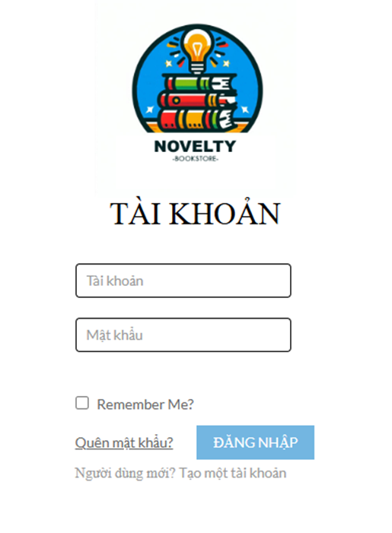

FunctionID | ID | Field | Acception Criteria | Test data
F.10.1 | 1 | Tài khoảng | không được bỏ trống | tài khoảng: thu, mật khẩu: thu6777
 | 2 | mật khẩu | không được bỏ trống
 | 3 | link quên mật khẩu | N/A
 | 4 | button "Đăng nhập" | link đến chrome
 | 5 | ghi nhớ mật khẩu | N/A

VA_QLGH
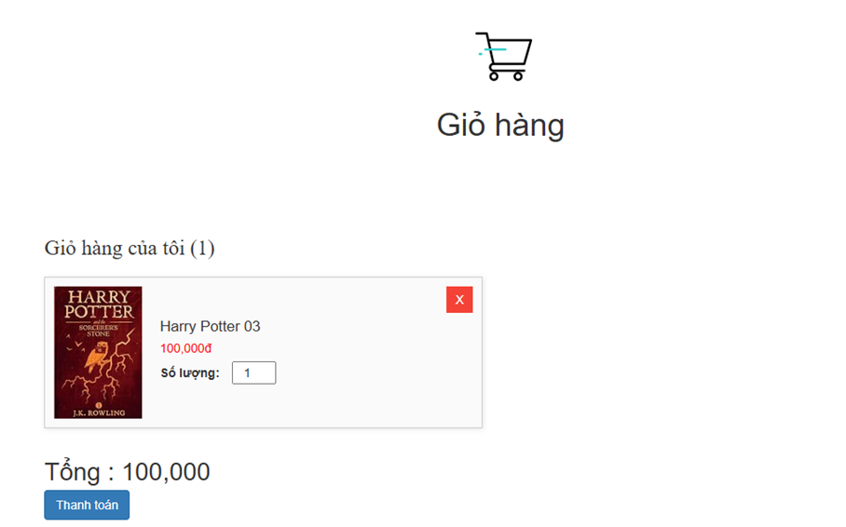
FunctionID | ID | Field | Acception Criteria | Test data
F.5.4 | 1 | Hình ảnh sản phẩm | Hiển thị trong giỏ hàng | Được hiển thị trong giỏ hàng
 | 2 | Nút ghi số lượng sản phẩm | Hiển thị trong giỏ hàng
 | 3 | Button "Xóa" sản phẩm | click vào để xóa sản phẩm
 | 4 | Tổng giá tiền | Hiển thị trong giỏ hàng
 | 5 | Button "Thanh toán" | click vào để thanh toán sản phẩm

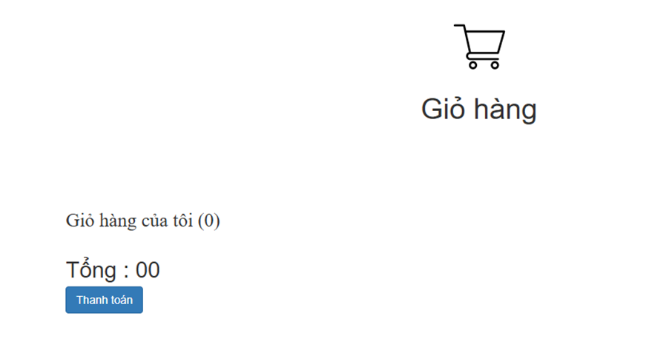
FunctionID | ID | Field | Acception Criteria | Test data
F.5.4 | 1 | icon giỏ hàng | Hiển thị trong giỏ hàng | Được hiển thị trong giỏ hàng
 | 2 | Số lượng sản phẩm trong giỏ hàng | Hiển thị trong giỏ hàng
 | 3 | Tổng giá tiền | Hiển thị trong giỏ hàng
 | 4 | Button "Thanh toán" | click vào để thanh toán sản phẩm

